вторые замеры (затухающие)
А(t), A [º], t [c]
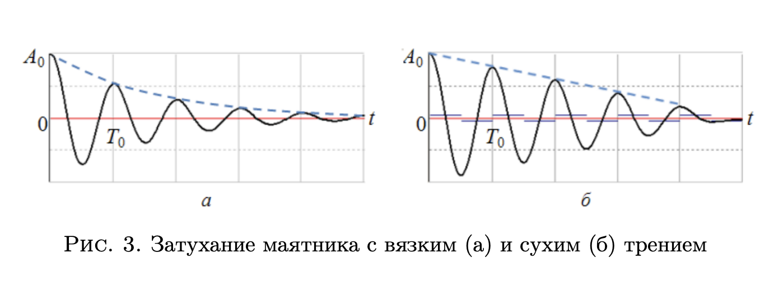
отступ от 0 | t_1, c | t_2, c | t_3, c | <t> ср, с |  | n
25 | 29.90 | 38.41 | 40.20 | 36.17 | 12.057 | 3.00
20 | 76.81 | 84.15 | 84.06 | 81.67 | 27.224
15 | 140.65 | 138.69 | 142.24 | 140.53 | 46.842
10 | 214.83 | 218.55 | 216.66 | 216.68 | 72.227
5 | 316.14 | 314.77 | 318.02 | 316.31 | 105.437
Ln(A)(t)
Ln(A)
3.219
2.996
2.708
2.303
1.609

 |  |  |  |  |  |  | Ну судя по графику у нас вязкое трение (а)

Зависимость амплитуды колебаний от времени А (t), A [º], t [c]
 |  | наша -ß |  | 175.439
 |  | -0.0057
 |  | 0.0057

замеры при 1 - 6 рисках
риска | t, c | N | <t> ср, с |  | T^2 |  | I_0 | m | l1 | l0 | b
1 | 7.90 | 10 | 8.070 | 0.807 | 0.651 |  | 0.008 | 0.408 | 0.057 | 0.025 | 0.04
 | 8.13 |  |  |  |  | y | T^2
Зависимость квадрата периода от момента инерции T^2(I)
 | 8.18 |  |  |  |  |  | 0.651
2 | 8.46 |  | 8.563 | 0.856 | 0.733 |  | 0.733
 | 8.60 |  |  |  |  |  | 0.837
 | 8.63 |  |  |  |  |  | 0.931
3 | 9.15 |  | 9.147 | 0.915 | 0.837 |  | 1.093
 | 9.16 |  |  |  |  |  | 1.262
 | 9.13
4 | 9.62 |  | 9.647 | 0.965 | 0.931
 | 9.65
 | 9.67
5 | 10.53 |  | 10.457 | 1.046 | 1.093
 | 10.40
 | 10.44
6 | 11.26 |  | 11.233 | 1.123 | 1.262
 | 11.20
 | 11.24

Rверх | 0.077
Rниж | 0.202
Rбок | 0.077 | 0.102 | 0.127 | 0.152 | 0.177 | 0.202
Iгр | 0.024 | 0.028 | 0.032 | 0.038 | 0.045 | 0.052
I | 0.032 | 0.036 | 0.040 | 0.046 | 0.053 | 0.060 | x
Iпр эксп | 0.165 | 0.186 | 0.212 | 0.236 | 0.277 | 0.320 | 0.232
Iпр теор | 0.525 | 0.585 | 0.662 | 0.756 | 0.866 | 0.993 | 0.731

 |  |  |  | g | ml | I_теор
 | T^2 = 4 pi^2 * 21,259*I |  |  | 10 | 2.1259 | 0.061

 |  |  |  |  |  | 🐒
 |  |  |  |  |  | если я не макака, то у нас это вроде как = |  |  |  | 0.061

